Rüegsbach (Heimiswil)
Datenblatt für Mutationsstelle Kapo
 |  |  |  | Einsatzgebiet Gemeinde |  | Einsatzgebiet spezielle Orte
Feuerwehr | Lützelflüh Brandis Regio |  |  |  |  | Rüegsauschachen (Heimiswil) "Ölbach"
 |  |  |  |  |  | Rüegsbach (Heimiswil) "Rachisberg"

Kompetenzgruppe: | 100

Elementar, Hilfeleistung, Öl, ABC, PbU und Tierrettung; Alarmierung FW Heimiswil
Gemeinde/Ort |  | Brand A | Elementar B | Hilfeleistung C | Öl D | ABC E | PbU F
(Gem. Heimiswil) Rüegsbach Rüegsauschachen (Ölbach+Raichsberg) | klein 1 | Tag Mo-Fr Gr. 140 Nacht Mo-Fr + WE Gr. 142 + FW Heimiswil Gr. 741

 | mittel 2 | Gr. 100, 144 + FW Heimiswil Gr. 741, 743, 744
 |  | + HRF: Sumiswald
 | gross 3 | Gr. 100, 118, 144 + FW Heimiswil Gr. 741, 743, 744
 |  | + HRF: Sumiswald + MGV: Langnau
 |  |  | Elementar-, Hilfeleistung-, Öl- und Tierrettung klein = Konferenz möglich

Oberburg (Lützelflüh)
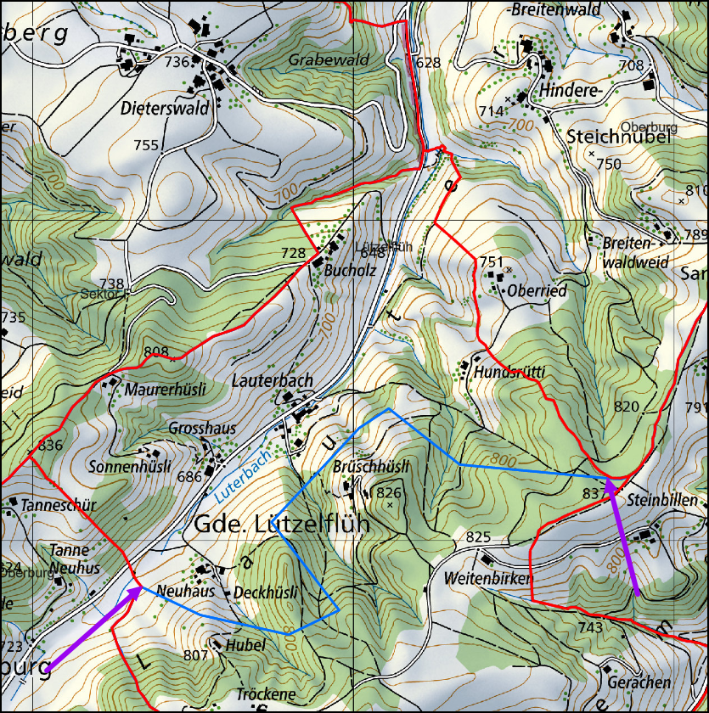
Datenblatt für Mutationsstelle Kapo
 |  |  |  | Einsatzgebiet Gemeinde |  | Einsatzgebiet spezielle Orte
Feuerwehr | Lützelflüh Brandis Regio + Oberburg |  |  |  |  | Oberburg "Lauterbach" (Gemeinde Lützelflüh); Mithilfe FW Oberburg

Kompetenzgruppe: | 100

Gemeinde/Ort |  | Brand A | Elementar B | Hilfeleistung C | Öl D | ABC E | PbU F | Tierrettung G
Ort: Oberburg "Lauterbach" (Gemeinde Lützelflüh) | klein 1 | Gr. 100 + FW Oberburg Gr. 720, 730 | Gr. 100 (Konferenz) | Gr. 100 (Konferenz) | Gr. 100 (Konferenz) | Gr. 100, 130 + FW Oberburg Gr. 720, 730 | Gr. 100 + FW Oberburg Gr. 720, 730 | Gr. 100 (Konferenz)
 |  |  |  |  |  | + SSP: Bern | + SSP: Burgdorf
 | mittel 2 | Gr. 100, 130 + FW Oberburg Gr. 720, 732 | Gr. 100 + FW Oberburg Gr. 720, 730 | Gr. 100 + FW Oberburg Gr. 720, 730 | Gr. 100 + FW Oberburg Gr. 720, 730 | Gr. 100, 130 + FW Oberburg Gr. 720, 730 | Gr. 100, 130 + FW Oberburg Gr. 720, 730, 732 | Gr. 130 + FW Oberburg Gr. 720
 |  | + HRF: Burgdorf |  |  | + SSP: Burgdorf | + SSP: Bern | + SSP: Burgdorf + Bern | + SSP: Eggiwil
 | gross 3 | Gr. 100, 130 + FW Oberburg Gr. 720, 732 | Gr. 100, 130 + FW Oberburg Gr. 720, 732 | Gr. 100, 130 + FW Oberburg Gr. 720, 732 | Gr. 100, 130 + FW Oberburg Gr. 720, 732 | Gr. 100, 130 + FW Oberburg Gr. 720, 732 | Gr. 100, 134 + FW Oberburg Gr. 720, 722, 724, 730, 732
 |  | + HRF: Burgdorf + MGV: Langnau |  |  | + SSP: Burgdorf | + SSP: Bern | + SSP: Burgdorf + Bern
 |  |  | Elementar-, Hilfeleistung-, Öl- und Tierrettung klein = Konferenz möglich

Einsatzgebiet für den Ort Oberburg in der Gemeinde Lützelflüh:

Karten FW-Spezialgebiete
